Ласетти
РАБОЧИЙ ТЕХНИЧЕСКИЙ ОТЧЕТ |  |  |  |  | НОМЕР: 2020 09 GN 003
 |  |  |  |  | ДАТА: 14.09.2020
Наименование предприятия |  |  |  | ООО "Гиждувонатотеххизмат"
Ф.И.О. составившего отчет |  |  |  | Курбонов Бахтиёр Ахадович
Номер телефона с кодом города |  |  |  | (+99890) 298 81 66
Модель |  |  | Идентификационный номер автомобиля |  | Пробег | Дата продажи
Ласетти |  |  | XWB5V31BDLA537671 |  | 1234 | 2020-06-06
Обстоятельства при которых обнаружена проблема |  |  |  | Описание проблемы
 |  |  |  | Юрган паетда тезликни курсатадиган спидометр стрелкаси кутарилмаеди ( курсатмаеди) ва ёкилгини курсатадиган сонлар чикмаеди, чек ёниб колган
А. |  | Автомобиль стоял, двигатель не работал
В. | Автомобиль находился в движении: |  |  | Информация относительно проблемы (Приложить чертеж или фотграфию неисправности)
 |  | При торможении
 |  | При переходе от ускорения к накату
 |  | При переключение на задний ход |  | 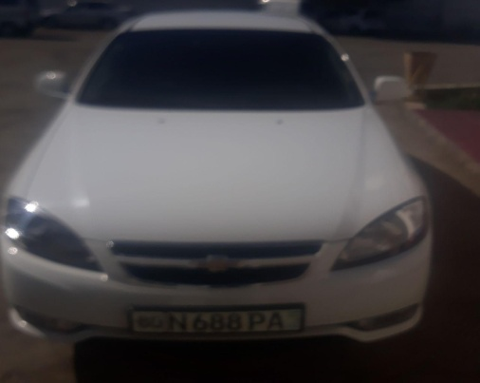 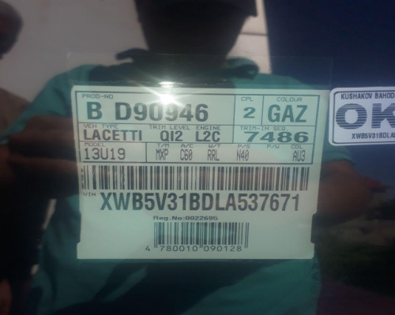
 |  | При повороте
 |  | При ускорении
 |  | При замедлении
 |  | При 70 оборотах в минут
 |  | При любой скорости
 |  | На неровной дороге
 |  | На _____ передаче
С. | При использовании:
 |  | Тормозов |  | 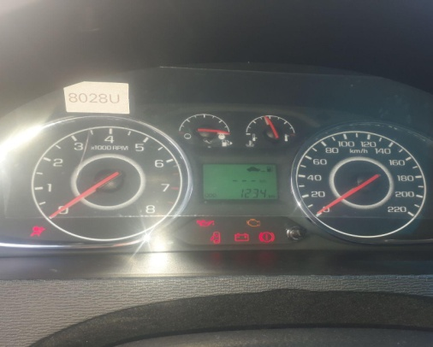 | 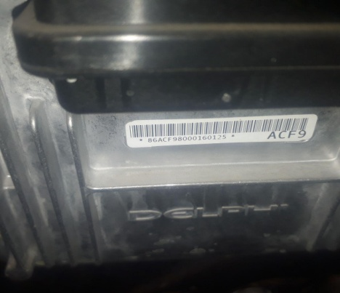
 |  | При повороте руля
 |  | При выключении сцепления
 |  | Обогревателя / кондиционера
 |  | При работе стеклоочистит / омывателя
 |  | При включении радио / CD проигрыват
 |  | Обогревателя заднего стекла
 |  | Прочее
D. | При работе двигателя:
 |  | При запуске
 |  | При прогреве
 |  | На холотом ходу
 |  | При горячем двигателе
E. | Возникает:
 |  | При ускорении
 |  | При высоких оборотах двигателя
 |  | При большой скорости
 |  | При большой загрузке багажника
F. | Когда случается по времени: |  |  | Информация о проблемной детали
 |  | Всегда |  | Номер детали по каталогу: | 25200688
 |  | Иногда |  | Наименование детали: | ЭБУ
 |  | После ___ км движения |  | Название поставщика: | GM
 |  | После ___ минут езды |  | LOT № детали: | ACF9
Действия инженера по гарантии дилерского предприятия |  |  |  | Машина хаедаб куриганда хаккатхам таблодаги расхот топливосонлари урнида чизикчалар трубти,тезликни курсатадиган стрелка жоедан кузгалмаеди ва чек ёниб колган. Кампютир диагностика биланит текшириб курилганда кампютир машинани курмаяпти,првада ва разёмлар текшириб курилди хаммаси жоеида.

Ответственный Отдел по принятию мер и исследованию проблемы

 |  |  |  | (заполняется со стороны Отдела Гарантии качества АО "GM Uzbekistan")

